Метод центру ваги
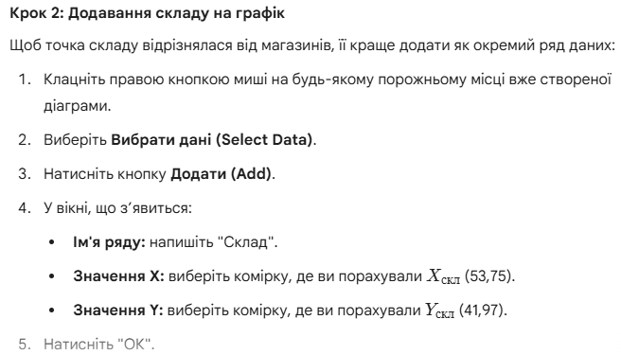
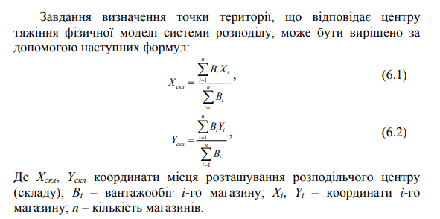
Задача 1. На території району є 10 магазинів, що здійснюють реалізації продовольчих товарів. У таблиці 1 наведені координати магазинів (у прямокутній системі координат) та їх вантажообіг. Необхідно визначити орієнтовне місце для розташування розподільчого центру, який обслуговує магазин.
Таблиця 1. Вантажообіг та координати магазинів
№ магазину | Координата Xi​ (км) | Координата Yi​ (км) | Вантажопотік Bi​ (т/міс) | Добуток Bi​⋅Xi​ | Добуток Bi​⋅Yi​
1 | 15 | 23 | 35
2 | 35 | 32 | 44
3 | 6 | 66 | 12
4 | 55 | 15 | 36
5 | 18 | 48 | 8
6 | 49 | 55 | 25
7 | 73 | 37 | 34
8 | 88 | 67 | 50
9 | 102 | 10 | 31
10 | 35 | 75 | 40
РАЗОМ: | х | х

За допомогою формул визначити розташування координат (табл. 2) |  |  |  |  |  | Формули для розрахунку таблиці 2
Параметр | Результат
Координата X складу
Координата Y складу

За результатами проведених розрахунків побудувати точкову діаграму та показати на ній додатково розміщення складу за вирахуваними координатами, для цього скористайтеся наступними інструкціями:

Метод сітки
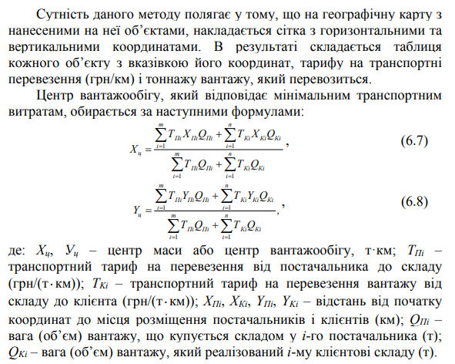
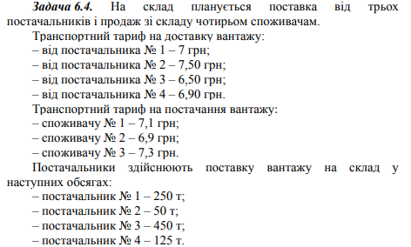

Об'єкт | Координата X, км | Координата Y, км | Тариф T, грн/(т·км) | Вага Q, т | T⋅Q | T⋅X⋅Q | T⋅Y⋅Q
Постачальники
№ 1 | 10 | 50
№ 2 | 20 | 80
№ 3 | 60 | 30
№ 4 | 80 | 70
Клієнти
№ 1 | 30 | 20
№ 2 | 50 | 60
№ 3 | 90 | 10
РАЗОМ | х | х | х | х

За результатами розрахунків у таблиці визначити розташування координат Х та У (за формулами 6.7 та 6.8)

Координата Хц:
Координата Уц:

Відповідь:

